E002.01.02_Flow chart
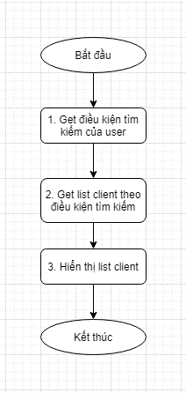
Tên hệ thống |  | Chức năng |  |  | Tài liệu | Người phụ trách
Tool Manager |  | T1002 |  | Quản lý máy client | Mô tả xử lý | Tú Điền

Flow chart | E002.01.02 |  | Thay đổi điều kiện tìm kiếm

